処理概要
プロジェクト名 |  |  |  |  |  |  | 業務名 |  |  |  |  | システム名 | 画面ID | 画面名 |  |  | 作成日 | 作成者 | 更新日 | 更新者
EC_Site |  |  |  |  |  |  | EC_Site |  |  |  |  | EC_Siteシステム |  | ホーム_select_画面 |  |  |  | ジャカ、ウンビ

1.処理概要
店舗別の売上予測を表示する画面

2.画面レイアウト

 | 【ホーム_select_画面】

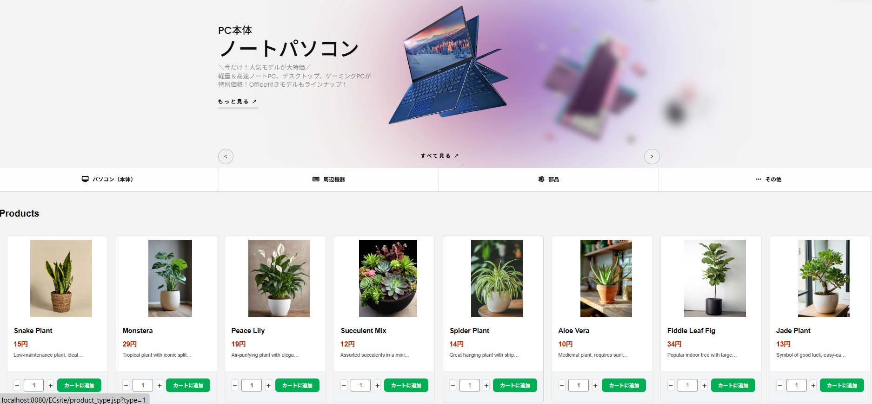
①

メッセージ表示エリア①
アクションボタン
①
⑦

売上予測ヘッダエリア
会計月度ごとに集約した情報を表示
②
②

③

④
⑤
③

④
⑥
⑧

⑤
⑥

⑦
売上予測明細エリア
集計対象の商談の情報を表示
⑧
⑨
⑪
⑩

3.操作概要

 | 初期表示： |  | 画面初期表示にて、ユーザーIDおよびパスワード入力欄を空欄で表示し、ログイン機能に必要なボタンやリンクを表示する。
 | アクション |  | ① | メインナビゲーション（画像付き） |  |  | ： | 大きなスクロールナビを操作し、注目の商品やキャンペーン情報を確認可能。
 |  |  | ② | 「もっと見る」ボタン |  |  | ： | ボタンをクリックすると、さらに多くの商品が表示される。
 |  |  | ③ | カテゴリナビゲーション |  |  | ： | 「パソコン（本体）」「周辺機器」「部品」「その他」の4つのカテゴリを選択して、商品を絞り込み。
 |  |  | ④ | 商品一覧タイトル |  |  | ： | 現在表示されている商品セクションの見出しとして機能する。
 |  |  | ⑤ | 商品カード |  |  | ： | 各商品の基本情報（画像、名前、価格、説明）を一覧形式で表示。
 |  |  | ⑥ | 商品画像 |  |  | ： | 商品のイメージ画像を表示。クリックすると商品詳細ページに遷移可能（※設定次第）。
product_card：5~11
 |  |  | ⑦ | 商品名 |  |  | ： | 商品の名前を表示。視認性を高め、商品を識別しやすくする。
 |  |  | ⑧ | 商品価格 |  |  | ： | 商品の価格を表示。税込価格または税抜価格などの表示方法は仕様に準拠。
 |  |  | ⑨ | 商品説明 |  |  | ： | 商品の簡単な説明文を表示。ユーザが商品の特徴を素早く理解可能。
 |  |  | ⑩ | 数量調整ボタン（±1） |  |  | ： | 購入したい商品の数量を「+」「−」ボタンで1単位ずつ調整可能。
 |  |  | ⑪ | 「カートに追加」ボタン |  |  | ： | 選択された商品の数量をカートに追加する操作を実行。

 | 画面離脱時： |  | 特になし

4.オブジェクト構成
本画面で利用するオブジェクトのCRUDは以下の通り。
No |  | オブジェクト名 |  |  | API参照名 |  |  |  | CRUD |  |  | コメント
1 |  | 商品カテゴリ |  |  | category-link |  |  |  |  | R |  | 「パソコン」「周辺機器」「部品」「その他」などのカテゴリ情報を取得
2 |  | 商品名 |  |  | products_name |  |  |  |  | R |  | 商品の画像・名前・価格・説明を取得してカードとして表示
3 |  | カート |  |  | cart |  |  |  | C |  | U | 商品カードからカートに追加（数量の増減含む）
4 |  | ユーザ |  |  | U_ID |  |  |  |  | R |  | ログイン状態やユーザー識別に利用（ログイン中のユーザー情報取得）
5 |  | 商品画像 |  |  | product-img |  |  |  |  | R |  | 各商品の画像情報を取得してカードに表示
6 |  | カテゴリナビ |  |  | CategoryNavigation |  |  |  |  | R |  | カテゴリボタンの表示に使用するナビデータ
7 |  | 商品詳細 |  |  | product-detail |  |  |  |  | R |  | 「もっと見る」クリック時の商品詳細ページ遷移に使用する
8

5.メッセージ一覧
本画面で利用するメッセージは以下の通り
No |  | メッセージID |  |  |  | 種別 |  |  | メッセージ |  |  |  |  | 表示方法 |  | 説明
1
2
3
4
5

6.アクター（利用者）
本画面で利用するメッセージは以下の通り
No |  | 利用部門 |  |  | プロファイル名 |  |  |  |  |  |  | Salesforceライセンス |  |  | 説明（権限制御）

画面レイアウト
プロジェクト名 |  | 業務名 | システム名 | 画面ID | 画面名 | 作成日 | 作成者 | 更新日 | 更新者
EC_Site |  | EC_Site | EC_Siteシステム |  | ホーム_select_画面

画面レイアウト

 | 【売上予測照会画面】

①

②

③

④

⑤
⑥

⑦
⑧
⑨
⑪
⑩

